3. ANU 선정표
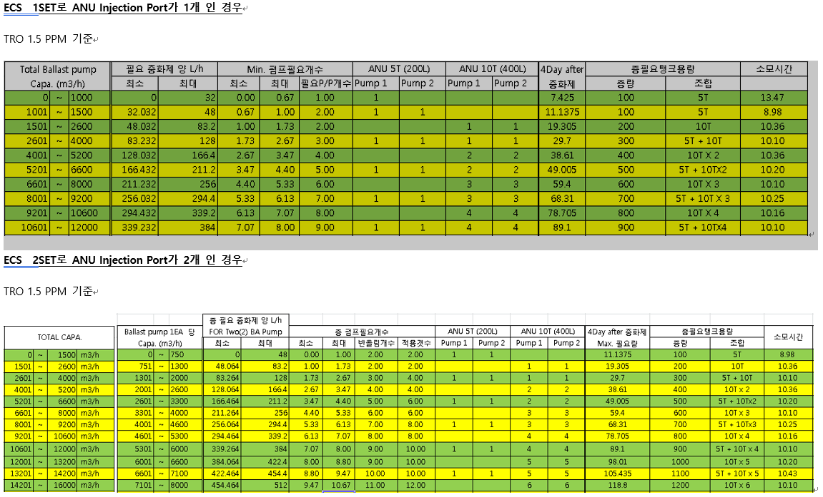
유량 |  |  | 필요한 중화제 (유량/31.25) |  |  | 펌프갯수 (유량/1500) |  |  | 필요펌프수

0 | ~ | 1000 | 0.0 | ~ | 32 | 0.00 | ~ | 0.67 | 1.00
1001 | ~ | 1500 | 32.0 | ~ | 48 | 0.67 | ~ | 1.00 | 2.00
1501 | ~ | 2600 | 48.0 | ~ | 83.2 | 1.00 | ~ | 1.73 | 2.00
2601 | ~ | 4000 | 83.2 | ~ | 128 | 1.73 | ~ | 2.67 | 3.00
4001 | ~ | 5200 | 128.0 | ~ | 166.4 | 2.67 | ~ | 3.47 | 4.00
5201 | ~ | 6600 | 166.4 | ~ | 211.2 | 3.47 | ~ | 4.40 | 5.00
6601 | ~ | 8000 | 211.2 | ~ | 256 | 4.40 | ~ | 5.33 | 6.00
8001 | ~ | 9200 | 256.0 | ~ | 294.4 | 5.33 | ~ | 6.13 | 7.00
9201 | ~ | 10600 | 294.4 | ~ | 339.2 | 6.13 | ~ | 7.07 | 8.00
10601 | ~ | 12000 | 339.2 | ~ | 384 | 7.07 | ~ | 8.00 | 9.00

